75 飲食店数（人口千人当たり）
 | 75 飲食店数（人口千人当たり）

 | 時点 2021(R3)年6月1日（２～３年毎） |  |  |  |  |  |  | 平 均 値 |  |  |  | 3.43
 | 単位 事業所，事業所 |  |  |  |  |  |  | 標準偏差 |  |  |  | 1.57
 | 市町村名 | 指標 | 順位 |  | #REF! | 飲食店数 | 市町村名 | 指標 | 順位 |  | #REF! | 飲食店数

 | 千葉県 | 2.73 |  | － |  | 17,137 | 八街市 | 2.37 |  | 38 |  | 159
 | 千葉市 | 2.32 |  | 39 |  | 2,272 | 印西市 | 2.00 |  | 48 |  | 207
 | 銚子市 | 5.39 |  | 8 |  | 310 | 白井市 | 1.54 |  | 53 |  | 96
 | 市川市 | 1.98 |  | 49 |  | 986 | 富里市 | 2.86 |  | 27 |  | 141
 | 船橋市 | 2.45 |  | 35 |  | 1,580 | 南房総市 | 3.91 |  | 18 |  | 138
 | 館山市 | 6.96 |  | 3 |  | 311 | 匝瑳市 | 3.35 |  | 22 |  | 116
 | 木更津市 | 4.37 |  | 11 |  | 595 | 香取市 | 3.96 |  | 17 |  | 283
 | 松戸市 | 2.71 |  | 29 |  | 1,351 | 山武市 | 2.67 |  | 30 |  | 128
 | 野田市 | 2.32 |  | 39 |  | 353 | いすみ市 | 3.27 |  | 24 |  | 115
 | 茂原市 | 4.19 |  | 14 |  | 362 | 大網白里市 | 2.42 |  | 36 |  | 116
 | 成田市 | 4.21 |  | 13 |  | 555 | 酒々井町 | 3.69 |  | 19 |  | 76
 | 佐倉市 | 2.52 |  | 34 |  | 423 | 栄町 | 1.51 |  | 54 |  | 30
 | 東金市 | 4.08 |  | 15 |  | 237 | 神崎町 | 2.26 |  | 44 |  | 13
 | 旭市 | 4.70 |  | 10 |  | 297 | 多古町 | 3.47 |  | 20 |  | 47
 | 習志野市 | 2.31 |  | 41 |  | 408 | 東庄町 | 2.29 |  | 42 |  | 30
 | 柏市 | 2.55 |  | 33 |  | 1,096 | 九十九里町 | 4.30 |  | 12 |  | 62
 | 勝浦市 | 7.71 |  | 1 |  | 128 | 芝山町 | 2.58 |  | 32 |  | 18
 | 市原市 | 2.92 |  | 26 |  | 783 | 横芝光町 | 2.83 |  | 28 |  | 62
 | 流山市 | 1.82 |  | 51 |  | 368 | 一宮町 | 5.47 |  | 7 |  | 65
 | 八千代市 | 2.65 |  | 31 |  | 532 | 睦沢町 | 2.09 |  | 46 |  | 14
 | 我孫子市 | 1.81 |  | 52 |  | 236 | 長生村 | 2.05 |  | 47 |  | 28
 | 鴨川市 | 7.29 |  | 2 |  | 232 | 白子町 | 2.96 |  | 25 |  | 30
 | 鎌ケ谷市 | 2.16 |  | 45 |  | 238 | 長柄町 | 3.33 |  | 23 |  | 22
 | 君津市 | 5.36 |  | 9 |  | 438 | 長南町 | 4.06 |  | 16 |  | 29
 | 富津市 | 3.41 |  | 21 |  | 143 | 大多喜町 | 6.86 |  | 5 |  | 60
 | 浦安市 | 2.40 |  | 37 |  | 409 | 御宿町 | 5.60 |  | 6 |  | 38
 | 四街道市 | 1.89 |  | 50 |  | 178 | 鋸南町 | 6.87 |  | 4 |  | 47
 | 袖ケ浦市 | 2.28 |  | 43 |  | 146

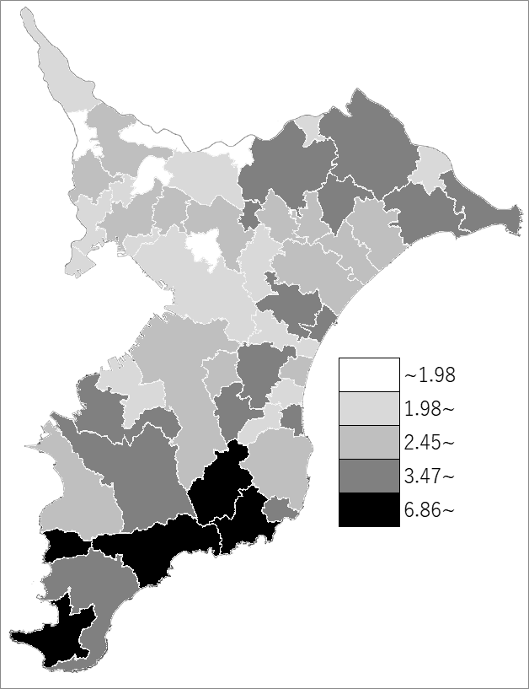
 | 千葉県の推移
 | 飲食店数（右軸） | 指標
平成21年 | 23933 | 3.874167029
平成24年 | 21889 | 3.5283395511
平成26年 | 21992 | 3.55
平成28年 | 21274 | 3.41
令和3年 | 17137 | 2.73

《備 考》 ・資料出所 総務省統計局「統計でみる市区町村のすがた」 ・算出方法 飲食店数÷常住人口（R3.6.1) ・千葉県の推移グラフは、平成21年及び平成26年は経済センサス-基礎調査、 平成24年、平成28年及び令和3年は経済センサス-活動調査結果の数値です。 注）平成19年11月改定の日本標準産業分類の「大分類M宿泊業，飲食サービス業」のうち、「飲食店｣に 該当する民営の事業所です。管理，補助的経済活動を行う事業所は含みません。

